3axVMC
Спецификация 3х осевого фрезерного обрабатывающего центра
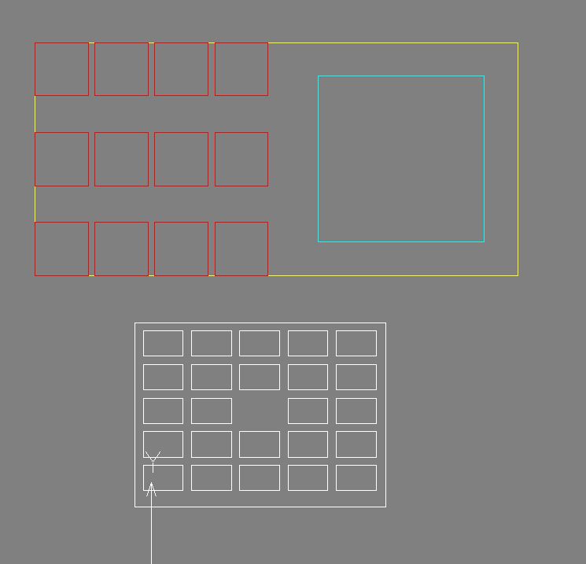
Особенности
1 | Неподвижный стол станка (т.е. оси X,Y,Z на шпинделе для более простой реализации идеи с 24-х канальным подводом сжатого воздуха)
2 | Обработка в пневматических тисках Schunk или подобных
2 | Внешний подвод сжатого возудха в станок для управления тисками |  |  | На картинке
3 | 24 (по 2 на каждый блок тисков) независимых каналов сжатого воздуха для управления тисками (должны управляться от системы управления ячейкой) |  |  | стол станка
4 | 12 тисков на столе постоянно установленных | € 39,600.00 |  | рабочая зона (желтая)
5 | Тиски с быстросменными губками |  |  | 12 тисков (красные)
6 | 3 зоны установки тисков |  |  | вакуумный стол для плоских деталей на магнитной плите см. сайт Шунк
7 | Возможность выполенния 1-го, 2-х или 3-х установов одновременно (в 12-ти, 6-ти или 4-х тисках соответсвенно)
 | Вакуумный стол
8 | Хранение всей номенклатуры инструмента в инструментальном магазине |  |  | тара с заготовками
9 | Количество заготовок в таре кратно установке заготовок на станке
10
 |  |  |  | - фланцы DA76
Компоновка
1 | Станок | € 250,000.00
2 | Промышленный робот | € 200,000.00 | Стоимость для всей ячейки
3 | Минимум два конвейера Cassioli для тары с заготовками
4 | Один Setup конвейер

Оснастка
 | Двойной гриппер на роботе для установки/снятия/переустановки заготовок
 | ТОЛЬКО ЕСЛИ НЕ УДАСТСЯ РЕАЛИЗАЦИЯ 12-КАНАЛЬНОГО ПОДВОДА ВОЗДУХА Дополнительный эндэффектор для прижима сразу 4-х заготовок при активации тисков (быстросменными прижимами для разных конфигураций деталей, если это будет необходимо)

Материалы
1 | Алюминий
2 | Сталь
4 | Нержавеющая сталь

Детали
1 | См. лист МЕХ

Требования к КД
1 | Точности и конфигурация деталей должны быть такими, чтобы ручных закреплений не требовалось (возможно, в каких-то случаях будем, использовать губки тисков с "шипами", поэтому необходимо допускать вмятины точечные на поверхностех деталей)

MSpindleLathe
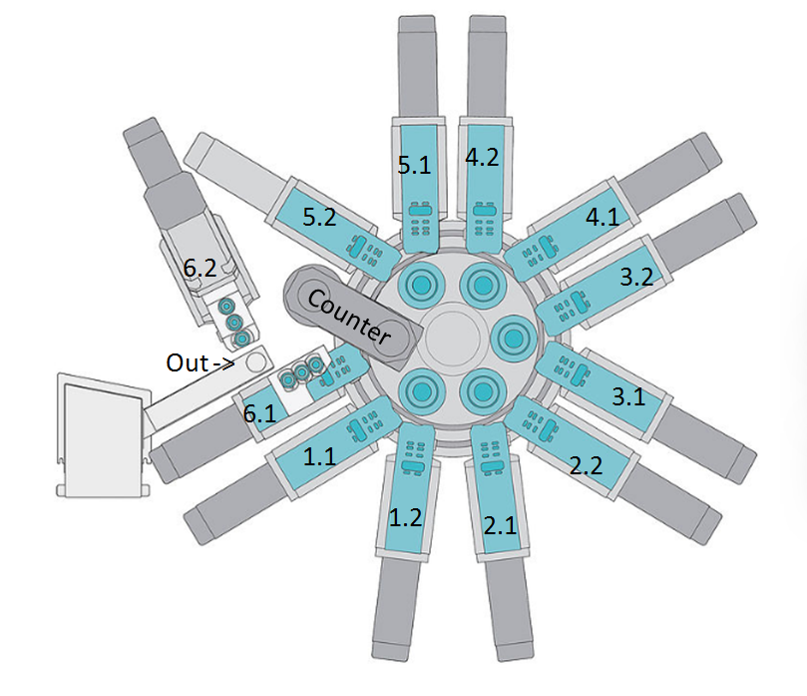
Спецификация многошпиндельного токарно-фрезерного автомата
 | На основе станка INDEX MS22-8, среди прочих будут продемонстрированы следующие возможности обработки:
Шпиндель 1 | - Предварительное наружное обтачивание и сверление центровочных отверстий
Суппорт 1.1 | - Чистовая подрезка торца и развертка
Суппорт 1.2 | - Проточка канавок или пазов
Шпиндель 2 | - Обработка многогранных деталей
Суппорт 2.1 | - Фрезерование плоскостей
Суппорт 2.2 | - Гравирование
Шпиндель 3 | - Поддержка центра и резьбонакатных роликов
Суппорт 3.1 | - Осевое сверление и поперечное сверление
Суппорт 3.2 | - Контурное фрезерование
Шпиндель 4 | - Отрезка и схват синхронным шпинделем
Суппорт 4.1 | - Обработка заднего торца
Суппорт 4.2 | - Восьмишпиндельная обработка
Шпиндель 5 | - Двойная четырехшпиндельная обработка
Суппорт 5.1
Суппорт 5.2
Шпиндель 6
Суппорт 6.1
Суппорт 6.2

